상품제안서
리복 친환경 어스 2단자동+3단수동 세트 | 상품코드: S37034

 |  |  |  |  |  |  | 02-713-8555 | www.synergygift.co.kr
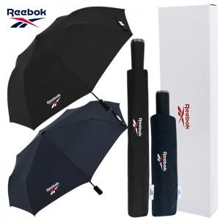

【상세/제작정보】

【인쇄/포장옵션】 | [손잡이] 실크, [원단] 실크, [우산집] 실크 / 포장지포장

【공급단가】 | 수량 | 30~ | 100~ | 500~ | 1,000~ | 3,000~
*VAT별도 | 단가 | 15,600원 | 14,200원 | 13,200원 | 13,000원 | 12,800원

【상품 URL】 | https://www.synergygift.co.kr:443/src/goods_detail.php?gdno=37034

